Sheet1
Windows11のバージョン
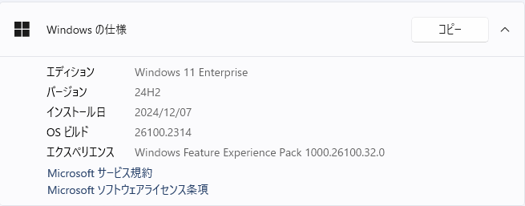

Vmwear Horaizon Client起動時のエラーメッセージ
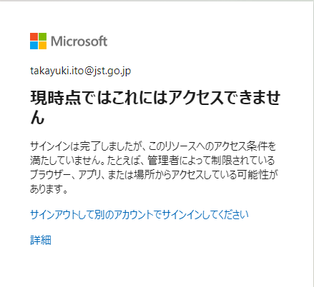

詳細の内容
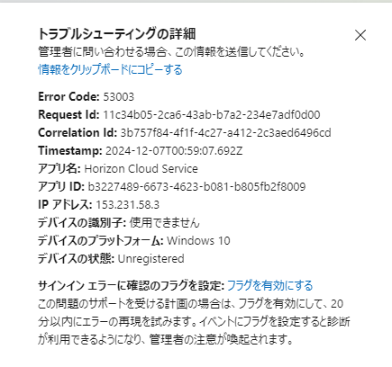

ユーザーごとの多要素認証を有効にする - Microsoft Entra ID | Microsoft Learn

ログの名前: System
ソース: Microsoft-Windows-HttpService
日付: 2024/12/07 11:07:59
イベント ID: 113
タスクのカテゴリ: HTTP Configuration Property Trace Task
レベル: 情報
キーワード: Flagged on all HTTP events triggered on a URL group
ユーザー: RIE\pooshikin
コンピューター: Rie
説明:
URL グループ (0xFE00000220000004) に URL (http://localhost:8185/) を追加しようとしました。状態: 0x0。プロセス ID 0x174C実行可能パス \Device\HarddiskVolume3\Program Files\VMware\VMware Horizon View Client\vmware-view.exe、 ユーザー RIE\pooshikin
イベント XML:
<Event xmlns="http://schemas.microsoft.com/win/2004/08/events/event">
<System>
<Provider Name="Microsoft-Windows-HttpService" Guid="{dd5ef90a-6398-47a4-ad34-4dcecdef795f}" />
<EventID>113</EventID>
<Version>0</Version>
<Level>4</Level>
<Task>5</Task>
<Opcode>122</Opcode>
<Keywords>0x4000000000000040</Keywords>
<TimeCreated SystemTime="2024-12-07T02:07:59.6532931Z" />
<EventRecordID>1002</EventRecordID>
<Correlation />
<Execution ProcessID="5964" ThreadID="19024" />
<Channel>System</Channel>
<Computer>Rie</Computer>
<Security UserID="S-1-5-21-780756866-2012356030-15839038-1001" />
</System>
<EventData>
<Data Name="UrlGroupId">18302628894760501252</Data>
<Data Name="Url">http://localhost:8185/</Data>
<Data Name="Status">0</Data>
<Data Name="ProcessId">5964</Data>
<Data Name="ExecutablePath">\Device\HarddiskVolume3\Program Files\VMware\VMware Horizon View Client\vmware-view.exe</Data>
<Data Name="UserSid">S-1-5-21-780756866-2012356030-15839038-1001</Data>
</EventData>
</Event>

ログの名前: System
ソース: Microsoft-Windows-HttpService
日付: 2024/12/07 11:07:59
イベント ID: 111
タスクのカテゴリ: HTTP Configuration Property Trace Task
レベル: 情報
キーワード: Flagged on all HTTP events triggered on a URL group
ユーザー: RIE\pooshikin
コンピューター: Rie
説明:
URL グループ 0xFE00000220000004を作成します。状態0x0。プロセス ID 0x174C実行可能パス \Device\HarddiskVolume3\Program Files\VMware\VMware Horizon View Client\vmware-view.exe、ユーザー RIE\pooshikin
イベント XML:
<Event xmlns="http://schemas.microsoft.com/win/2004/08/events/event">
<System>
<Provider Name="Microsoft-Windows-HttpService" Guid="{dd5ef90a-6398-47a4-ad34-4dcecdef795f}" />
<EventID>111</EventID>
<Version>0</Version>
<Level>4</Level>
<Task>5</Task>
<Opcode>125</Opcode>
<Keywords>0x4000000000000040</Keywords>
<TimeCreated SystemTime="2024-12-07T02:07:59.6520750Z" />
<EventRecordID>1001</EventRecordID>
<Correlation />
<Execution ProcessID="5964" ThreadID="19024" />
<Channel>System</Channel>
<Computer>Rie</Computer>
<Security UserID="S-1-5-21-780756866-2012356030-15839038-1001" />
</System>
<EventData>
<Data Name="UrlGroupId">18302628894760501252</Data>
<Data Name="Status">0</Data>
<Data Name="ProcessId">5964</Data>
<Data Name="ExecutablePath">\Device\HarddiskVolume3\Program Files\VMware\VMware Horizon View Client\vmware-view.exe</Data>
<Data Name="UserSid">S-1-5-21-780756866-2012356030-15839038-1001</Data>
</EventData>
</Event>

